附录A
附录A:综合风险评估相关说明
一、定义：（技术指引《识别重大账户和披露及相关认定》）
1、重大账户：指规模就财务报表总体而言具有重大性（如余额接近或超过实际执行的重要性水平金额），以及／或者与已识别出的重大错报风险相关联，有可能包含重大错报的某一账户。
2、重大披露：通常，所有的披露都是重大的（包括应披露的金额及相关的文字描述），因为披露中出现的小额错报也可能会影响财务报表使用者所要做出的决策。
3、非重大账户：余额接近或高于实际执行的重要性水平，但其重大错报风险的程度较小或者没有重大错报风险的账户。
4、不重大账户：通常账户余额小于实际执行的重要性水平并且审计人员认为该账户不会发生重大错报的账户。
二、综合风险评估（技术指引《进行综合风险评估》）
审计人员需要对每个重大账户和披露的每个相关认定都进行了综合风险评估。
固有风险评估 |  | 控制风险评估
 |  | 依赖控制 | 不依赖控制
 | 较低 | I级风险 | III级风险
 | 较高 | II级风险 | IV级风险
 | 特别风险 | 特殊审计考虑

三、固有风险评估（技术指引《进行综合风险评估》）
1、固有风险：在考虑相关的内部控制之前，某些交易类别、账户余额或披露的某一认定发生错报的可能性（该错报单独或连同其他错报可能是重大的）。
2、固有风险评估需考虑的因素：
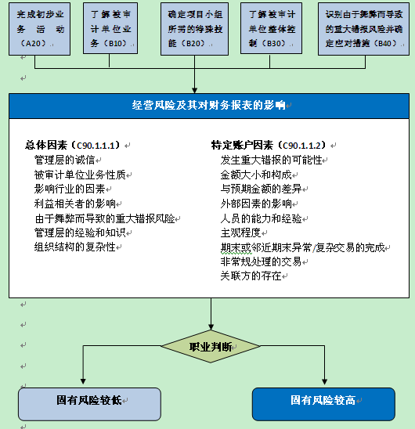

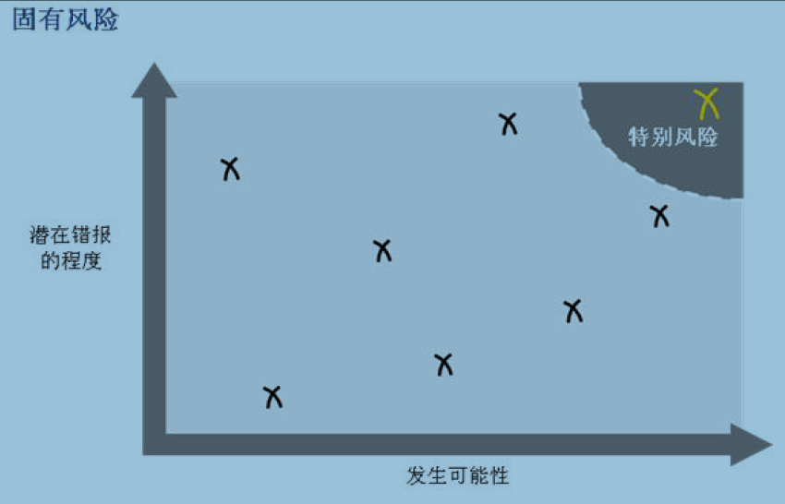
四、特别风险（技术指引《进行综合风险评估》）
特别风险：发生可能性较高且潜在错报风险较大的固有风险。

附录B
附录B:控制风险评估的程序流程图

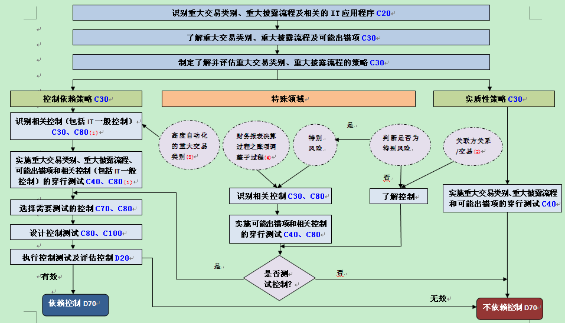

注（1）当审计人员决定不依赖IT的一般控制，而对应用程序控制和IT手工控制执行直接测试程序时，无需识别IT的一般控制（技术指引《信息系统一般控制的了解、穿行测试、控制测试与评价》）。 （2）关联方关系及交易通常为常规的重大交易类别的一部分。针对关联方关系及交易，当采用实质性策略时审计人员需要深入了解相关控制，当采用依赖控制策略时，需遵循常规程序。 （3）对于涉及高度自动化的重大交易类别，应采用依赖控制的策略（技术指引《选择要测试的控制》）。 （4）识别和了解相关发生、授权和账项调整的财务报表决算过程（FSCP）子过程中的控制 （技术指引《了解和评价财务报表决算过程》）。

